Datos PECOM
Repuestos
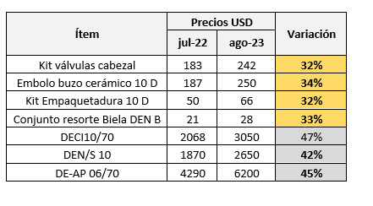
 |  |  |  |  |  | 2017
 | 8486 | AB550NN | FORD-NUEVA RANGER DC 4X2 XL 2.2L D | Funes Sebastian |  | 2017
 | 8492 | AB646DV | TOYOTA-HILUX 4X4 CABINA DOBLE DX 2.4 T | Blasco Mauro |  | 2017
 | 8550 | AE024EF | TOYOTA-HILUX 4X4 CABINA DOBLE DX 2.4 T | Rouret Damian |  | 2019
 | 309996 | AF402RN | TOYOTA-HILUX 4X4 CABINA DOBLE DX 2.4 T | Bobadilla Marcelo |  | 2022
 | 310593 | AF484GW | TOYOTA-HILUX 4X4 CABINA DOBLE DX 2.4 T | Cuevas Adrian |  | 2022
 | 311025 | AF533IT | TOYOTA-HILUX 4X4 CABINA DOBLE DX 2.4 T | Aciar Manuel |  | 2023
 | 311026 | AF533IM | TOYOTA-HILUX 4X4 CABINA DOBLE DX 2.4 T | Garay Leandro |  | 2023
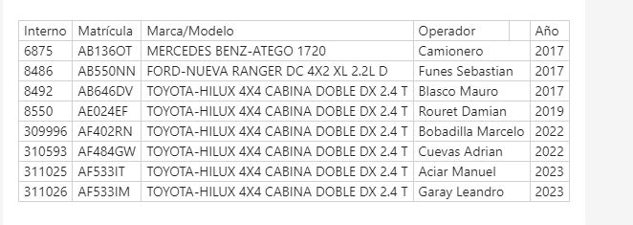

Caja de herramientas y consumibles

Pinza universal | 20,000 |  | Consumible | Costo | Duración [meses] | Costo mensual [ARS]
Alicate mango aislado | 12,000 |  | Guantes vaqueta | 6840 | 2 | 3,420
Pnza punta | 16,000 |  | Guantes nitrilo | 7000 | 2 | 3,500
Pico Loro | 15,000 |  | WD40 | 5000 | 2 | 2,500
Martillo o masa | 25,000 |  | Trapos | 10000 | 2 | 5,000
Llaves alen | 21,000 |  | Total [ARS/mes] |  |  | 14,420
Llaves combinadas | 35,000
Cepillo acero | 5,000
Espatula | 7,000
Pala metálica | 10,000
Caja herramientas | 35,000
Dobladora de tubing | 372,000
Cortador de tubing | 15,000
Cinta | 5,000
Llave stilson | 38,000
Total | 631,000

Vehiculos

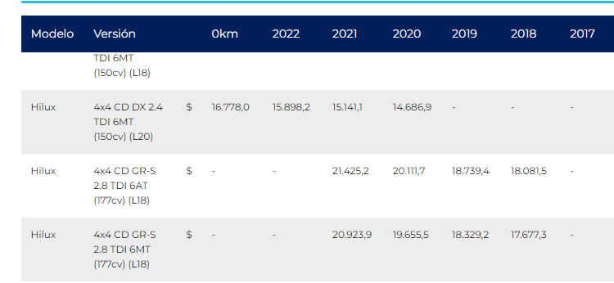

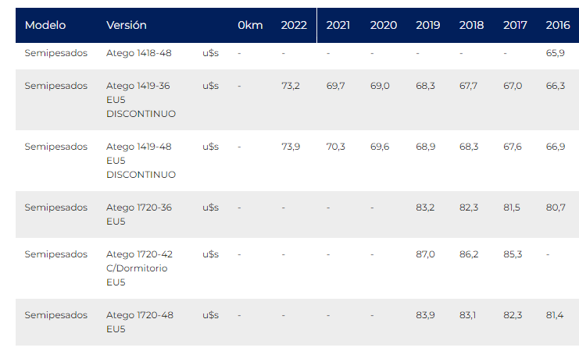

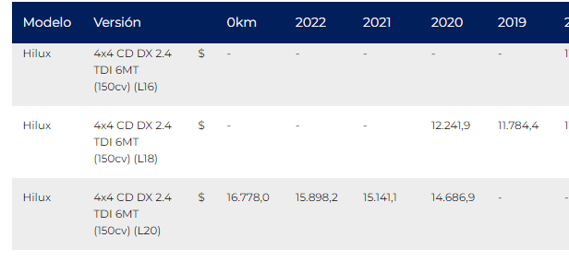
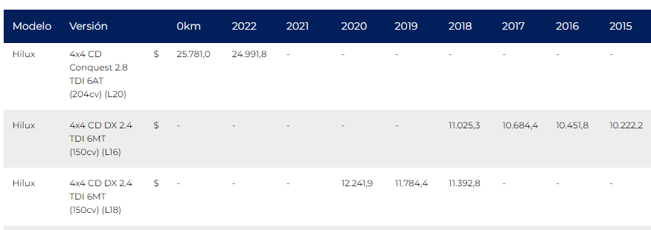

Certificación

Ítem | UM | ARS/UM | Cantidad | Total
MTTO PREVENT-CORRECT BBA DOSIF PROD QCO | C/U | 63,993 | 288 | 18,430,004
DOSIF QUIM CONEX PTO DOSIF | C/U | 130,575 | 2 | 261,150
TRAILER | MON | 332,636 | 1 | 332,636
Total |  |  |  | 19,023,790

MO
MANO DE OBRA
 |  |  |  |  |  |  |  |  |  |  |  |  |  |  |  |  |  |  |  | $ 4,483.50
Fuera de Convenio |  |  |  |  | CONCEPTOS REMUNERATIVOS |  |  |  |  |  |  |  |  |  |  |  | Total Remun. | 56.80% | CONC. NO REM |  |  |  |  |  |  | Total No Remun. | Total Mensual | Hs disponibles por mes | Valor Hora | Cat. Ropa y EPP | Ropa y EPP | Cat. Otros GdP | Otros GdP | Valor Hora Diurna
Nombre y Apellido | Convenio | Categoría según convenio | Fecha Ingreso | Años Antig. | Sueldo Básico | Adicional Zona | Plus Adecuación Salarial | Incremento Compensad. | Guardias Pasivas | Bonif. por Antigüedad | Horas de Viaje | Gratificación | Presentismo |  |  |  |  | $ Cargas Sociales | Viandas CANTIDAD | Viandas IMPORTE | Adicic Yac | Adic Paz Social | Disponibilidad
JUAN |  |  |  | 0 |  |  |  |  |  |  |  |  |  |  |  |  | $ 0.00 | $ 16,439.50 | 44 | $ 197,274.00 |  | $ 0.00 |  |  |  | 197,274.00 | 213,713.50 | 176 | $ 1,214.28 |  | $ 0.00 |  | $ 0.00 | $ 1,214.28
 |  |  |  | 0 |  |  |  |  |  |  |  |  |  |  |  |  | $ 0.00 | $ 0.00 |  |  |  |  |  |  |  | 0.00 | 0.00 |  |  |  | $ 0.00 |  | $ 0.00 | $ 0.00
 |  |  |  | 0 |  |  |  |  |  |  |  |  |  |  |  |  | $ 0.00 | $ 0.00 |  |  |  |  |  |  |  | 0.00 | 0.00 |  |  |  | $ 0.00 |  | $ 0.00 | $ 0.00
 |  |  |  | 0 |  |  |  |  |  |  |  |  |  |  |  |  | $ 0.00 | $ 0.00 |  |  |  |  |  |  |  | 0.00 | 0.00 |  |  |  | $ 0.00 |  | $ 0.00 | $ 0.00

UOCRA |  |  |  |  | CONCEPTOS REMUNERATIVOS |  |  |  |  |  |  |  |  |  |  |  | Total Remun. | 48.69% | CONC. NO REM |  |  |  |  |  |  | Total No Remun. | Total Mensual | Hs disponibles por mes | Valor Hora | Cat. Ropa y EPP | Ropa y EPP | Cat. Otros GdP | Otros GdP | Valor Hora Diurna
Nombre y Apellido | Convenio | Categoría según convenio | Fecha Ingreso | Años Antig. | Básico | Zona | Asistencia | Adic. Art.38 |  |  |  |  |  |  |  |  |  | $ Cargas Sociales | CAC cct 545/08 | Ayuda Alim.Art 42 | Viandas Art 41 | Horas de Viaje Art 44
 |  |  |  | 0 |  |  |  |  |  |  |  |  |  |  |  |  | $ 0.00 | $ 0.00 |  |  |  |  |  |  |  | $ 0.00 | $ 0.00 |  | #DIV/0! |  | $ 0.00 |  | $ 0.00 | #DIV/0!
 |  |  |  | 0 |  |  |  |  |  |  |  |  |  |  |  |  | $ 0.00 | $ 0.00 |  |  |  |  |  |  |  | $ 0.00 | $ 0.00 |  | #DIV/0! |  | $ 0.00 |  | $ 0.00 | #DIV/0!
 |  |  |  | 0 |  |  |  |  |  |  |  |  |  |  |  |  | $ 0.00 | $ 0.00 |  |  |  |  |  |  |  | $ 0.00 | $ 0.00 |  | #DIV/0! |  | $ 0.00 |  | $ 0.00 | #DIV/0!
 |  |  |  | 0 |  |  |  |  |  |  |  |  |  |  |  |  | $ 0.00 | $ 0.00 |  |  |  |  |  |  |  | $ 0.00 | $ 0.00 |  | #DIV/0! |  | $ 0.00 |  | $ 0.00 | #DIV/0!
 |  |  |  | 0 |  |  |  |  |  |  |  |  |  |  |  |  | $ 0.00 | $ 0.00 |  |  |  |  |  |  |  | $ 0.00 | $ 0.00 |  | #DIV/0! |  | $ 0.00 |  | $ 0.00 | #DIV/0!

 |  |  |  |  |  |  |  |  |  |  |  |  | Hs 50%: 22 días x 2 horas/día
 |  |  |  |  |  |  |  |  |  |  |  |  | Hs 100%: 10 hs por mes

 |  |  |  |  |  |  |  | $ 1,447.23
Petroleros |  |  |  |  | CONCEPTOS REMUNERATIVOS |  |  |  |  |  |  |  |  |  |  |  | Total Remun. | 56.80% | CONC. NO REM |  |  |  |  |  |  | Total No Remun. | Total Mensual | Hs disponibles por mes | Valor Hora | Cat. Ropa y EPP | Ropa y EPP | Cat. Otros GdP | Otros GdP | Valor Hora Diurna
Nombre y Apellido | Convenio | Categoría según convenio | Fecha Ingreso | Años Antig. | Sueldo Básico | Adicional Zona | Adicional Turno | Bonif. por Antigüedad | Horas de Viaje | Bono Paz Social | Adicional Disponibilidad | Adicional Yac. Produccion | Horas extras 50% y 100% | Res. 2321/22 | Horas Extras Asignadas | Asistencia |  | $ Cargas Sociales | Ayuda Alimentaria CANTIDAD | Ayuda Alimentaria IMPORTE | Viandas CANTIDAD | Viandas IMPORTE | GP LAV | GP SAD | Hijo Discapacidad

Operador | 644/12 | M-B | 2019-05-02 | 7 | $ 176,459.28 | $ 134,495.24 | $ 66,575.14 | $ 10,130.57 | $ 0.00 | $ 60,316.80 | $ 33,787.90 | $ 33,787.90 | $ 246,319.69 | $ 0.00 | $ 44.00 | $ 45,712.35 | $ 807,584.87 | $ 560,606.22 |  | $ 0.00 | 40 | $ 179,340.00 | $ 0.00 | $ 0.00 | $ 0.00 | 179,340.00 | 2,582,908.62 | 200 | $ 12,914.54 | op | $ 615.58 | op | $ 269.94 | $ 13,800.06 | 6.86%
Operador | 644/12 | M-B | 2019-01-02 | 7 | $ 176,459.28 | $ 134,495.24 | $ 66,575.14 | $ 10,130.57 | $ 0.00 | $ 60,316.80 | $ 33,787.90 | $ 33,787.90 | $ 246,319.69 | $ 0.00 | $ 44.00 | $ 45,712.35 | $ 807,584.87 | $ 560,606.22 |  | $ 0.00 | 40 | $ 179,340.00 | $ 0.00 | $ 0.00 | $ 0.00 | 179,340.00 | 2,782,607.87 | 200 | $ 13,913.04 | op | $ 615.58 | op | $ 269.94 | $ 14,798.56
Supervisor | 637/11 | PJ | 2009-12-01 | 7 | $ 662,091.56 | $ 0.00 | $ 0.00 | $ 10,130.57 | $ 86,833.50 | $ 60,383.90 | $ 33,787.90 | $ 33,787.90 | $ 382,309.10 | $ 57,995.55 | $ 44.00 | $ 28,325.96 | $ 1,306,321.34 | $ 894,840.71 |  | $ 0.00 | 60 | $ 269,010.00 | $ 23,149.50 | $ 14,359.40 | $ 0.00 | 269,010.00 | 3,728,676.48 | 200 | $ 18,643.38 | sup | $ 615.58 | sup | $ 269.94 | $ 19,528.90
Operador | 644/12 | M-B | 2021-05-26 | 7 | $ 176,459.28 | $ 134,495.24 | $ 66,575.14 | $ 10,130.57 | $ 0.00 | $ 60,316.80 | $ 33,787.90 | $ 33,787.90 | $ 246,319.69 | $ 0.00 | $ 44.00 | $ 45,712.35 | $ 807,584.87 | $ 560,606.22 |  | $ 0.00 | 40 | $ 179,340.00 | $ 0.00 | $ 0.00 | $ 0.00 | 179,340.00 | 2,810,447.53 | 200 | $ 14,052.24 | op | $ 615.58 | op | $ 269.94 | $ 14,937.76
Operador | 644/12 | M-B | 2021-06-07 | 7 | $ 176,459.28 | $ 134,495.24 | $ 66,575.14 | $ 10,130.57 | $ 0.00 | $ 60,316.80 | $ 33,787.90 | $ 33,787.90 | $ 246,319.69 | $ 0.00 | $ 44.00 | $ 45,712.35 | $ 807,584.87 | $ 560,606.22 |  | $ 0.00 | 40 | $ 179,340.00 | $ 0.00 | $ 0.00 | $ 0.00 | 179,340.00 | 2,770,504.10 | 200 | $ 13,852.52 | op | $ 615.58 | op | $ 269.94 | $ 14,738.04
Operador | 644/12 | M-B | 2021-06-07 | 7 | $ 176,459.28 | $ 134,495.24 | $ 66,575.14 | $ 10,130.57 | $ 0.00 | $ 60,316.80 | $ 33,787.90 | $ 33,787.90 | $ 246,319.69 | $ 0.00 | $ 44.00 | $ 45,712.35 | $ 807,584.87 | $ 560,606.22 |  | $ 0.00 | 40 | $ 179,340.00 | $ 0.00 | $ 0.00 | $ 0.00 | 179,340.00 | 2,609,318.85 | 200 | $ 13,046.59 | op | $ 615.58 | op | $ 269.94 | $ 13,932.11
Operador | 644/12 | M-B | 2002-10-31 | 7 | $ 176,459.28 | $ 134,495.24 | $ 66,575.14 | $ 10,130.57 | $ 0.00 | $ 60,316.80 | $ 33,787.90 | $ 33,787.90 | $ 246,319.69 | $ 0.00 | $ 44.00 | $ 45,712.35 | $ 807,584.87 | $ 560,606.22 |  | $ 0.00 | 40 | $ 179,340.00 | $ 0.00 | $ 0.00 | $ 0.00 | 179,340.00 | 2,800,190.60 | 200 | $ 14,000.95 | op | $ 615.58 | op | $ 269.94 | $ 14,886.47

CAÑISTAS

RETROEXCAVADORA

LABORATORISTAS

OPERADORES DE PLANTA

OPERADORES DE PRODUCCIÓN

SOPORTES DE PRODUCCIÓN

OTROS SUELDOS DIRECTOS

ESCALAS SALARIALES |  | Sueldo Básico | Adicional Zona | Adicional Turno
A-A |  | 108,160.63 | 86,528.50 | 64,247.41
A-B |  | 108,160.63 | 86,528.50 | 42,831.61
B-A |  | 110,425.25 | 88,340.20 | 65,592.60
B-B |  | 110,425.25 | 88,340.20 | 43,728.40
C-A |  | 112,810.35 | 90,248.28 | 67,009.35
C-B |  | 112,810.35 | 90,248.28 | 44,672.90
D-A |  | 115,900.00 | 92,720.00 | 68,844.60
D-B |  | 115,900.00 | 92,720.00 | 45,896.40
E-A |  | 118,799.03 | 95,039.22 | 70,566.62
E-B |  | 118,799.03 | 95,039.22 | 47,044.41
F-A |  | 122,228.75 | 97,783.00 | 72,603.88
F-B |  | 122,228.75 | 97,783.00 | 48,402.59
G-A |  | 126,979.12 | 101,583.30 | 75,425.60
G-B |  | 126,979.12 | 101,583.30 | 50,283.73
H-A |  | 132,220.55 | 105,776.44 | 78,539.01
H-B |  | 132,220.55 | 105,776.44 | 52,359.34
I-A |  | 139,609.18 | 111,687.34 | 82,927.85
I-B |  | 139,609.18 | 111,687.34 | 55,285.23
J-A |  | 150,093.55 | 120,074.84 | 89,155.57
J-B |  | 150,093.55 | 120,074.84 | 59,437.05
K-A |  | 159,226.78 | 127,381.42 | 94,580.70
K-B |  | 159,226.78 | 127,381.42 | 63,053.80
L-A |  | 168,119.05 | 134,495.24 | 99,862.72
L-B |  | 168,119.05 | 134,495.24 | 66,575.14
M-A |  | 176,459.28 | 141,167.42 | 104,816.81
M-B |  | 176,459.28 | 141,167.42 | 69,877.87

ANTIGÜEDAD | 1,447.23
HORAS DE VIAJE | 1,447.23
Paz Social | 60,316.80
Reconocimiento Empresa | -
VIANDAS | 4,483.50

Hijo Discapacitado

GP LAV | 4629.9
GP SAD | 7179.7

CS
CARGAS SOCIALES

Cargas Sociales | Fuera de Convenio |  |  |  | Cargas Sociales | UOCRA |  |  |  | Cargas Sociales | Petroleros
Contribución Seguridad Social |  |  |  | 10.17% | Contribución Seguridad Social |  |  |  | 10.17% | Contribución Seguridad Social |  |  |  | 10.77%
Contribución INSSJP |  |  |  | 1.50% | Contribución INSSJP |  |  |  | 1.50% | Contribución INSSJP |  |  |  | 1.59%
Contribución FNE |  |  |  | 0.89% | Contribución FNE |  |  |  | 0.89% | Contribución FNE |  |  |  | 0.94%
Contribución ANSES |  |  |  | 4.44% | Contribución ANSES |  |  |  | 4.44% | Contribución ANSES |  |  |  | 4.70%
Desgravación IVA (Ley 25723) |  |  |  | -8.65% | Desgravación IVA (Ley 25723) |  |  |  | -8.65% | Desgravación IVA (Ley 25723) |  |  |  | -3.80%
Contribución Obra Social |  |  |  | 6.00% | Contribución Obra Social |  |  |  | 6.00% | Contribución Obra Social |  |  |  | 6.00%
 |  |  |  | 14.35% |  |  |  |  | 14.35% |  |  |  |  | 20.20%
 |  |  |  |  | Contribución Sindical |  |  |  | 1.50% | Contribución FASP |  |  |  | 2.00%
 |  |  |  |  |  |  |  |  |  | Contribución tarea diferencial |  |  |  | 2.00%
Contribución ART |  |  |  | 1.31% | Contribución ART |  |  |  | 1.31% | Contribución ART |  |  |  | 3.06%
 |  |  |  | 1.31% |  |  |  |  | 2.81% |  |  |  |  | 7.06%
 |  | Subtotal Cargas Sociales |  | 15.66% |  |  | Subtotal Cargas Sociales |  | 17.16% |  |  | Subtotal Cargas Sociales |  | 27.26%
Provisiones |  |  |  |  | Provisiones |  |  |  |  | Provisiones
Aguinaldo |  |  |  | 9.64% | Aguinaldo |  |  |  | 9.76% | Aguinaldo |  |  |  | 10.60%
Licencia |  |  | 14 | 5.40% | Licencia |  |  | 14 | 5.47% | Licencia |  |  | 14 | 5.94%
Inasistencias |  |  | 11 | 4.24% | Inasistencias |  |  | 11 | 4.30% | Inasistencias |  |  | 11 | 4.67%
Enfermedad |  |  | 0 | 0.00% | Enfermedad |  |  | 0 | 0.00% | Enfermedad |  |  | 0 | 0.00%
Accidentes |  |  | 0 | 0.00% | Accidentes |  |  | 0 | 0.00% | Accidentes |  |  | 0 | 0.00%
Provisión por despido |  |  |  | 8.33% | Fondo de desempleo |  |  |  | 12.00% | Provisión por despido |  |  |  | 8.33%
 |  |  |  | 27.61% |  |  |  |  | 31.53% |  |  |  |  | 29.54%
Cargas Sociales + Provisiones |  |  |  | 43.27% | Cargas Sociales + Provisiones |  |  |  | 48.69% | Cargas Sociales + Provisiones |  |  |  | 56.80%
 |  | % a Aplicar |  | 43.27% |  |  | % a Aplicar |  | 48.69% |  |  | % a Aplicar |  | 56.80%

Adicionales Mano de Obra

GdP
GASTOS DEL PERSONAL

 |  |  |  |  | Horas disponibles al mes
Ropa de Trabajo y Elementos de Protección Personal |  |  |  |  | 200 | 200 | 200 | 176 | 176 | 176
Descripción | Cantidad por año | Unidad | Imp. Unitario | Costo Anual | Op | Adm | Sup
Botines | 4 |  | $ 88,500.00 | $ 354,000.00 | si |  | si
Mameluco | 4 |  | $ 154,000.00 | $ 616,000.00 | si |  | si
Casco | 2 |  | $ 12,700.00 | $ 25,400.00 | si |  | si
Protector auditivo + antiparras | 1 |  | $ 16,000.00 | $ 16,000.00 | si |  | si
Pantalon y camisa | 1 |  | $ 100,000.00 | $ 100,000.00 | si |  | si
Campera | 1 |  | $ 150,000.00 | $ 150,000.00 | si |  | si
 |  |  |  |  | si |  | si
 |  |  |  |  | si |  | si
Guantes | 12 |  | $ 18,000.00 | $ 216,000.00 | si |  | si
 |  |  |  | $ 0.00
 |  |  |  | $ 0.00
 |  |  |  | $ 0.00
 |  |  |  | $ 0.00
 |  |  |  | $ 0.00

 |  |  | Total Anual por Persona |  | $ 1,477,400.00 | $ 0.00 | $ 1,477,400.00 | $ 0.00 | $ 0.00 | $ 0.00
 |  |  | Costo por Hora por Persona |  | $ 615.58 | $ 0.00 | $ 615.58 | $ 0.00 | $ 0.00 | $ 0.00

 |  |  |  |  | Horas disponibles al mes
Gastos Mensuales por persona |  |  |  |  | 200 | 200 | 200 | 200 | 200 | 200
Descripción |  |  | Costo Mensual | Costo Anual | Op | Adm | Sup
Seguros del personal |  |  |  |  |  |  |  |  |  |  |  | 2.22
A.R.T. (Valor fijo mensual) |  |  | $ 300.00 | $ 7,992.00 | si |  | si |  |  |  | revisar
Seguro de Vida (Valor fijo mensual) |  |  | $ 80.00 | $ 2,131.20 | si |  | si |  |  |  | revisar

Gastos Médicos
 |  |  |  | $ 373,541.64 | si |  | si

 |  |  |  |  | si |  | si
Capacitaciones
Manejo defensivo |  |  |  | $ 264,180.00 | si |  | si

Otros

 |  |  | Total Anual por Persona |  | $ 647,844.84 | $ 0.00 | $ 647,844.84 | $ 0.00 | $ 0.00 | $ 0.00
 |  |  | Costo por Hora por Persona |  | $ 269.94 | $ 0.00 | $ 269.94 | $ 0.00 | $ 0.00 | $ 0.00

 |  |  |  |  | 64784.484 | 4.32%
 |  |  |  |  | 1500000

Veh
VEHICULOS
 |  |  |  |  | 30%
Nombre / Modelo | Cant. | Año | Monto amortiza-ble | Periodo Amort. (meses) | Valor Res. | Amortiz. Mensual | Patentes | VTV | Seguros | Otros Costos mensuales | Costo mensual por tenencia / Alquiler | Hs x mes | Costo por Hora | Combustible |  |  | Neumáticos |  |  | Mantenimiento y Rep. (por Km) | Costo por Km
 |  |  |  |  |  |  |  |  |  |  |  |  |  | Precio por Lts | Lts / Km | Costo por Km | Precio Juego | Duración (en Km) | Costo por Km

FORD-NUEVA RANGER DC 4X2 XL 2.2L D | 1 | 2017 |  |  |  | $ 1,211,000.00 |  |  |  | 109,133.33 | $ 1,320,133.33 | 200 | $ 6,600.67 | $ 1,100.00 | 0.10 | $ 110.00 | $ 1,600,000 | 30,000 | $ 53.33 | $ 0.00 | $ 163.33
TOYOTA-HILUX 4X4 CABINA DOBLE DX 2.4 T | 1 | 2017 |  |  |  | $ 1,211,000.00 |  |  |  | 109,133.33 | $ 1,320,133.33 | 200 | $ 6,600.67 | $ 1,100.00 | 0.10 | $ 110.00 | $ 1,600,000 | 30,000 | $ 53.33 | $ 0.00 | $ 163.33
TOYOTA-HILUX 4X4 CABINA DOBLE DX 2.4 T | 1 | 2019 |  |  |  | $ 1,211,000.00 |  |  |  | 109,133.33 | $ 1,320,133.33 | 200 | $ 6,600.67 | $ 1,100.00 | 0.10 | $ 110.00 | $ 1,600,000 | 30,000 | $ 53.33 | $ 0.00 | $ 163.33
TOYOTA-HILUX 4X4 CABINA DOBLE DX 2.4 T | 1 | 2022 |  |  |  | $ 1,211,000.00 |  |  |  | 109,133.33 | $ 1,320,133.33 | 200 | $ 6,600.67 | $ 1,100.00 | 0.10 | $ 110.00 | $ 1,600,000 | 30,000 | $ 53.33 | $ 0.00 | $ 163.33
TOYOTA-HILUX 4X4 CABINA DOBLE DX 2.4 T | 1 | 2022 |  |  |  | $ 1,211,000.00 |  |  |  | 109,133.33 | $ 1,320,133.33 | 200 | $ 6,600.67 | $ 1,100.00 | 0.10 | $ 110.00 | $ 1,600,000 | 30,000 | $ 53.33 | $ 0.00 | $ 163.33
TOYOTA-HILUX 4X4 CABINA DOBLE DX 2.4 T | 1 | 2023 |  |  |  | $ 1,211,000.00 |  |  |  | 109,133.33 | $ 1,320,133.33 | 200 | $ 6,600.67 | $ 1,100.00 | 0.10 | $ 110.00 | $ 1,600,000 | 30,000 | $ 53.33 | $ 0.00 | $ 163.33
TOYOTA-HILUX 4X4 CABINA DOBLE DX 2.4 | 1 | 2023 |  |  |  | $ 1,211,000.00 |  |  |  | 109,133.33 | $ 1,320,133.33 | 200 | $ 6,600.67 | $ 1,100.00 | 0.10 | $ 110.00 | $ 1,600,000 | 30,000 | $ 53.33 | $ 0.00 | $ 163.33
 |  |  |  |  |  |  |  |  |  |  |  |  | $ 46,204.67 |  |  |  |  |  |  |  | $ 1,143.33

 |  |  |  |  |  | Alquiler |  |  |  | Otros costos
 |  |  |  |  |  | 1 |  |  |  | 22%

Maq
HERRAMIENTAS

Descripción | Cant. | Año / Modelo | Monto amortiza-ble | Periodo Amort. | Valor Res. | Amortiz. Mensual | Otros costos mensuales | Costo por Hora Disponible | Mantenimiento, repuestos y consumibles | Costo por Hora Utilización Efectiva | Disponib. Hs mensuales

Herramientas Recorredor* | 6 |  | $ 1,403,042 | 60 | $ 0 | $ 140,304 |  | $ 702 | $ 0.00 | $ 701.52 | 200

*
Ítem | Precio [ARS]
Pinza universal | 44,470 |  |  | 20,000
Alicate mango aislado | 26,682 |  |  | 12,000 |  | Var IPIM | 8579
Pnza punta | 35,576 |  |  | 16,000 |  | 2.2236910316 | 3858
Pico Loro | 33,353 |  |  | 15,000
Martillo o masa | 55,588 |  |  | 25,000
Llaves alen | 46,694 |  |  | 21,000
Llaves combinadas | 77,823 |  |  | 35,000
Cepillo acero | 11,118 |  |  | 5,000
Espatula | 15,565 |  |  | 7,000
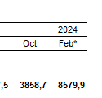
Pala metálica | 22,235 |  |  | 10,000
Caja herramientas | 77,823 |  |  | 35,000
Dobladora de tubing | 827,150 |  |  | 372,000
Cortador de tubing | 33,353 |  |  | 15,000
Cinta | 11,118 |  |  | 5,000
Llave stilson | 84,494 |  |  | 38,000
Total | 1,403,042

Mat
MATERIALES

Descripción | Unidad | Precio | Categoría | Proveedor | Localidad
Empaquetaduras - 10 por mes | ARS | 567,600 |  | Varios | Neuquén
Juego Pistón 10 por mes | ARS | 2,150,000 |  | Varios | Neuquén
Consumibles por tareas de reparación y mantenimiento de bombas | ARS | 192,074 |  | Varios | Neuquén

Consumible | Costo | Duración [meses] | Costo mensual [ARS]
Guantes vaqueta | 15184.8 | 2 | 7,592
Guantes nitrilo | 15540 | 2 | 7,770
WD40 | 11100 | 2 | 5,550
Trapos | 22200 | 2 | 11,100
Total [ARS/mes] |  |  | 32,012

Otros
OTROS COSTOS DIRECTOS

Descripción | Unidad | Precio | Proveedor | Localidad
Trailer |  | $ 877,512.95
 |  | $ 877,512.95

GE
GASTOS DE ESTRUCTURA
 |  |  |  |  |  | Método de Asignación de Costos

Conceptos |  |  |  |  | Costo Mensual | Producto | Porcentaje | Monto a asignar al item | Cantidad promedio | Participación del Gasto de Estructura

Personal |  |  |  |  |  | SERVICIO | 100% | $ 2,332,971.73 | 1 | $ 2,332,971.73
Jefe de Area | Hs | 16 | $ 22,928 |  | $ 366,854.40
Gerente | Hs | 8 | $ 24,500 |  | $ 196,000.00
Ingeniero | Hs | 16 | $ 7,840 |  | $ 125,440.00
HES | Hs | 16 | $ 17,640 |  | $ 282,240.00

 |  |  |  | Subtotal | $ 970,534.40
Instalaciones | Valor | Valor Res. | Periodo | Amort. Mens.
Base Neuquén |  |  |  |  | $ 444,000.00

 |  |  |  | Subtotal | $ 444,000.00
Muebles y Útiles | Valor | Valor Res. | Periodo | Amort. Mens.

 |  |  |  |  |  | Total |  |  |  | $ 2,332,971.73

 |  |  |  | Subtotal | $ 0.00
Vehículos | $ Hs | $ Km | Hs | Km
 | $ 6,600.67 | $ 163.33 | 16 | 960 | $ 262,410.67
 | $ 6,600.67 | $ 163.33 | 8 | 480 | $ 131,205.33
 | $ 6,600.67 | $ 163.33 | 16 | 960 | $ 262,410.67
 | $ 6,600.67 | $ 163.33 | 16 | 960 | $ 262,410.67
 |  |  |  | Subtotal | $ 918,437.33
Gastos Generales

 |  |  |  | Subtotal | $ 0.00
Subcontrataciones

 |  |  |  | Subtotal | $ 0.00
 |  |  | Total |  | $ 2,332,971.73

